UDPipe-first
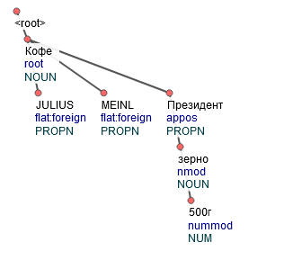
Кофе JULIUS MEINL Президент зерно 500г

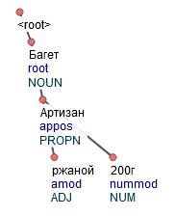
Багет Артизан ржаной 200г

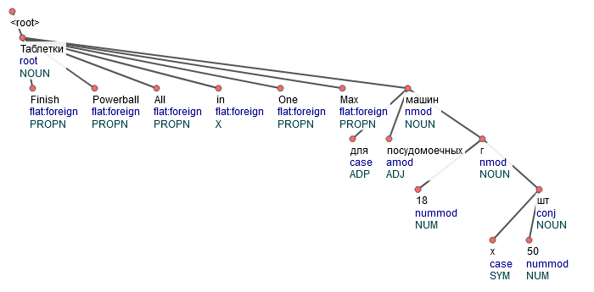
Таблетки Finish Powerball All in One Max для посудомоечных машин 18 г х 50 шт

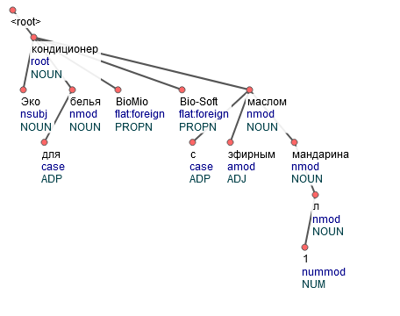
Эко кондиционер для белья BioMio Bio-Soft с эфирным маслом мандарина 1 л

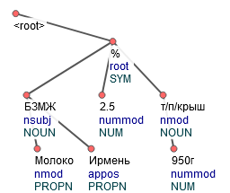
БЗМЖ Молоко Ирмень 2.5% т/п/крыш 950г

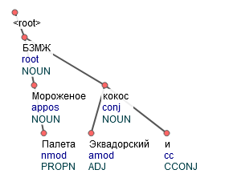
БЗМЖ Мороженое Палета Эквадорский кокос и

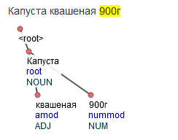
Капуста квашеная 900г

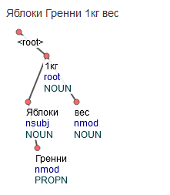
Яблоки Гренни 1кг вес

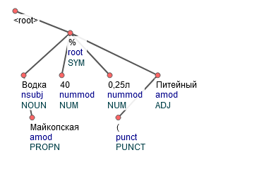
Водка Майкопская 40% 0,25л (Питейный

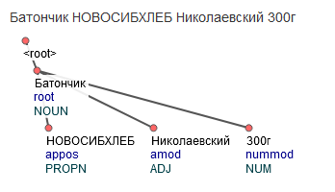
Батончик НОВОСИБХЛЕБ Николаевский 300г

